单边上升
时间 | 15-钟 | 1小时 | 跌涨幅度 | 图片
9-19-2-15 | 零轴以上逐渐增大 | 零轴以上逐渐增大 | 7.59% | 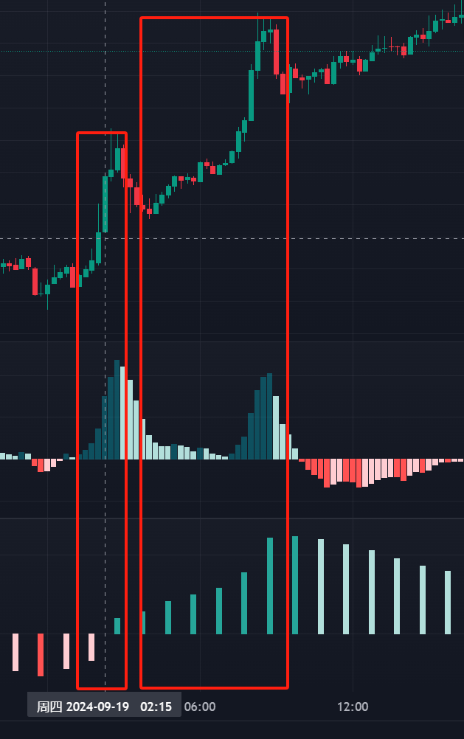
9-17-22-00 | 零轴以上逐渐增大 | 零轴以上逐渐增大 | 5.71% | 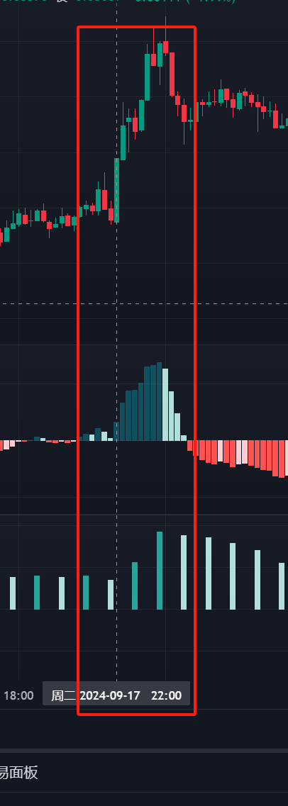
9-17-5-30 | 零轴以上逐渐增大 | 零轴以下逐渐向零轴靠近 | 2.85% | 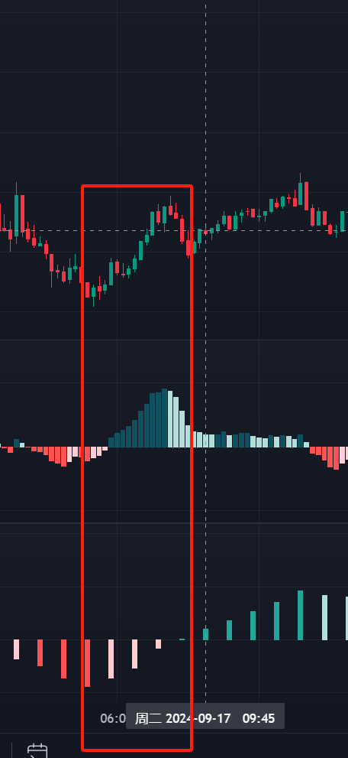
9-16-18-45 | 零轴以下逐渐向零轴靠近 | 零轴上趋势不明显 | 2.17% | 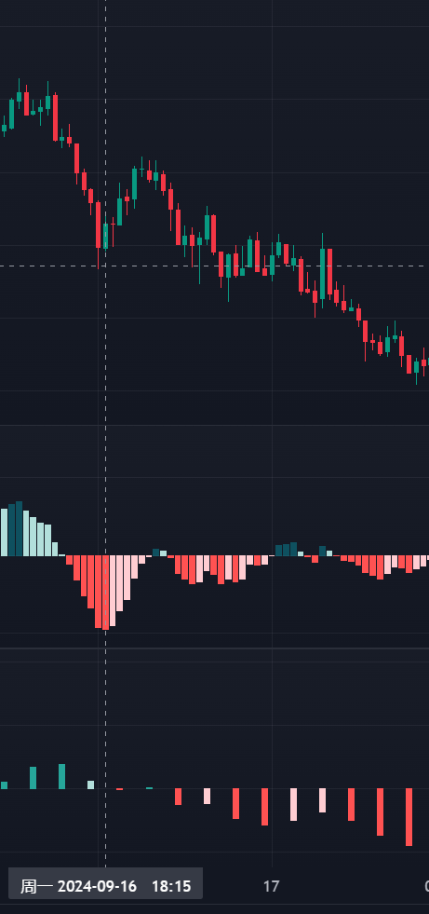
9-16-11 | 零轴以上逐渐增大 | 零轴以下逐渐向零轴靠近 | 3.14% | 
9-15-2-15 | 零轴以下逐渐向零轴靠近 | 零轴以下逐渐向零轴靠近 | 3.55% | 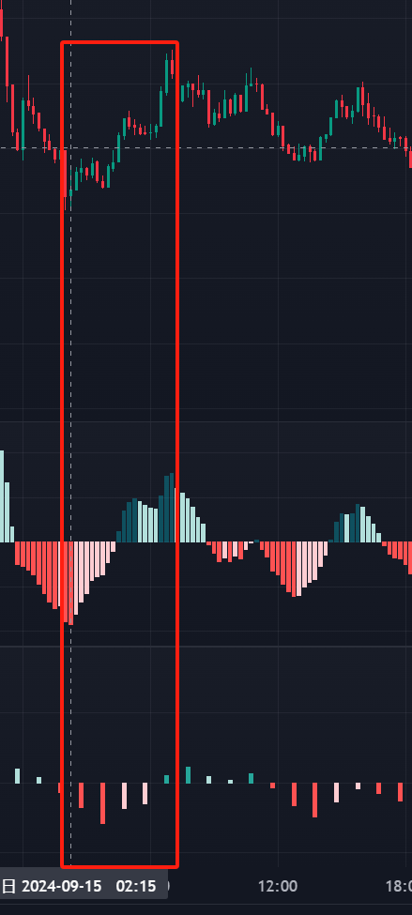
9-14-19-30 | 零轴以上逐渐增大 | 零轴以下逐渐向零轴靠近 | 4.57% | 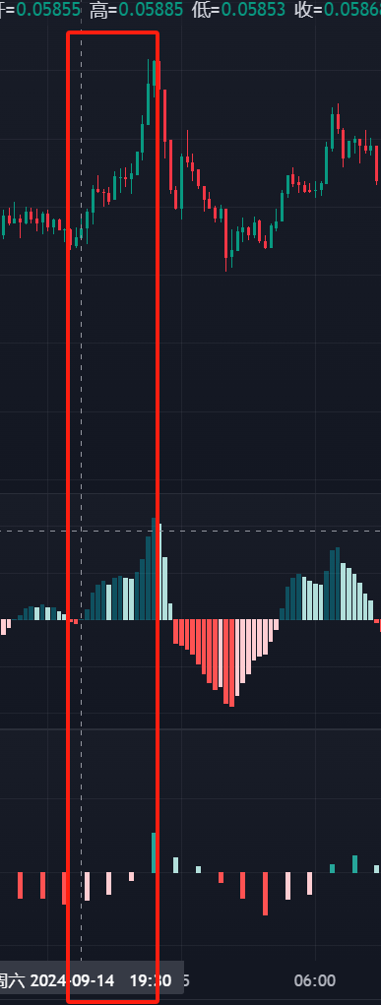
9-13-22-15 | 零轴以上逐渐增大 | 零轴以上逐渐增大 | 5.06% | 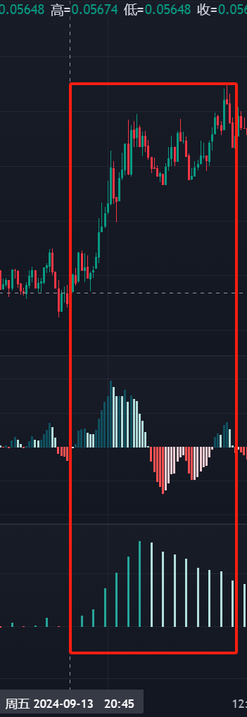
9-9-20-30 | 零轴以上逐渐增大 | 零轴以上逐渐增大 | 20.16% | 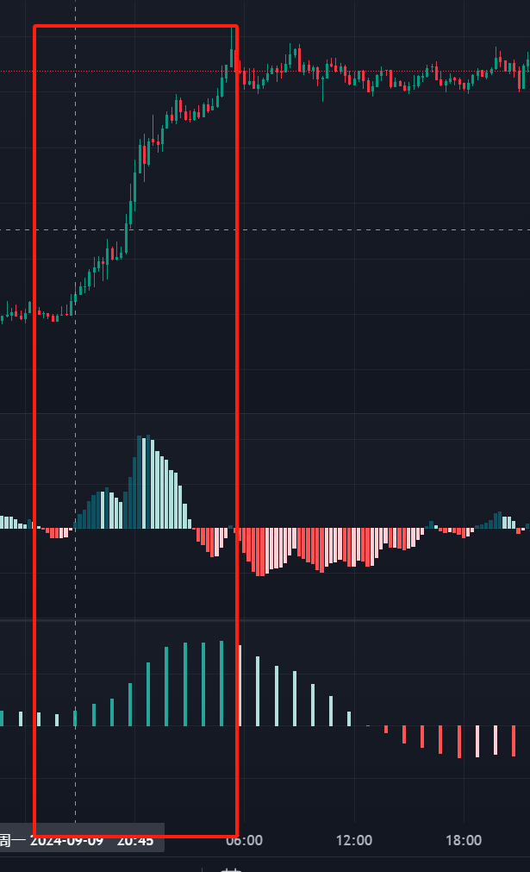
9-8-6-45 | 零轴以上逐渐增大 | 零轴以上逐渐增大 | 4.16% | 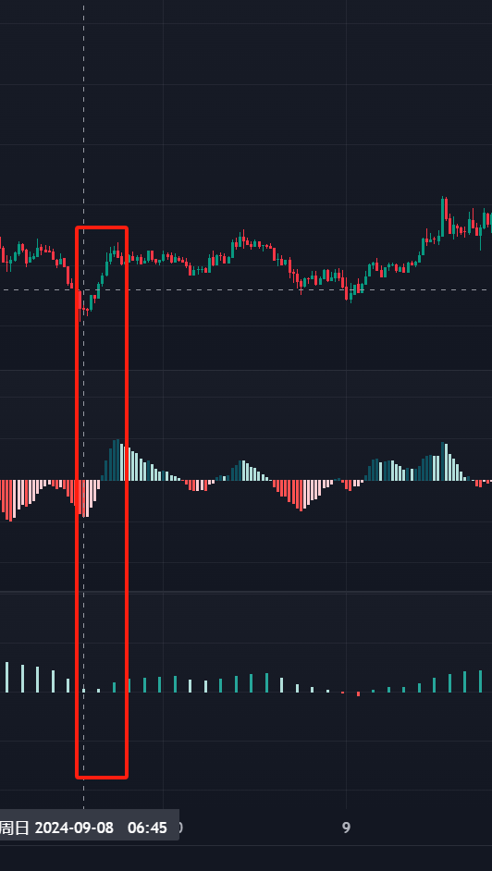
9-7-5-0 | 零轴以上逐渐增大 | 零轴以下逐渐向零轴靠近 | 6.12% | 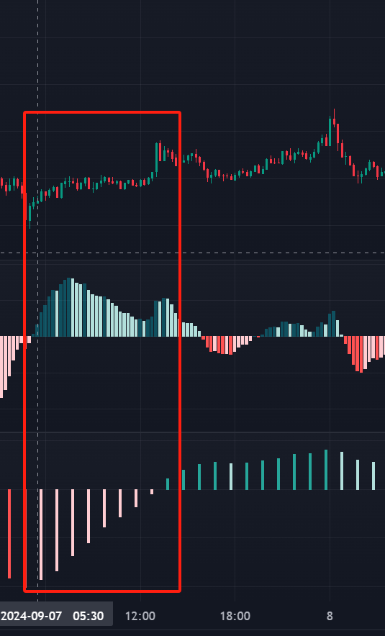
9-6-3-45 | 零轴以上逐渐增大 | 零轴以下逐渐向零轴靠近 | 7.38% | 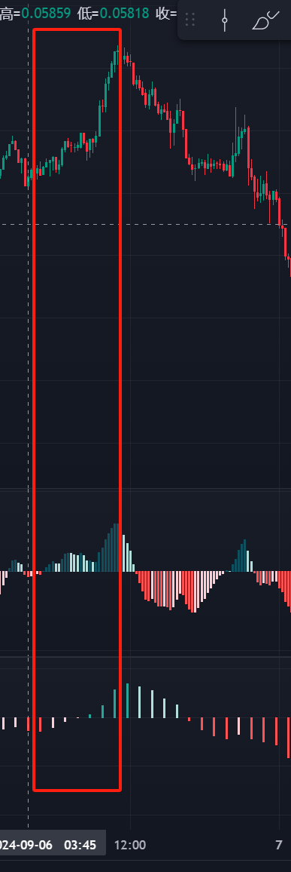
9-5-20-0 |  |  |  | 

